Hata Görseli
HATA GÖRSELi FORMU
Defect Image Form
Bu form bir yardımcı dokümandır / This sheet is a supporting document for operators

Konu: | …....- Differantial Platelerde Ø 250K7 ölçüsünün
 | tolerans dışı gelmesi
Differantial Platelerde 4 adet parçanın Ø 250 K7 toleranslı ölçüsü 249,937 - 249,937 - 249,951 - 249,957 olarak işlenmesi nedeniyle müşteri şikayeti yaşanmıştır.
!

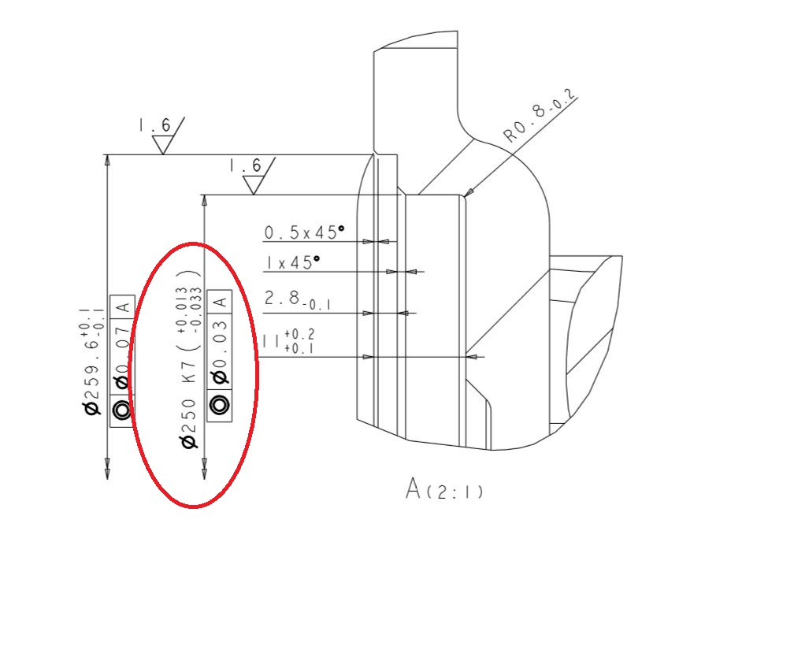

Özel Notlar:

Hazıryalan / Prepared by |  | Onaylayan / Approved by | Hata Tarih / Defect Date
 |  |  | 2022-11-25
FRM_107 / YT: 12.11.2022 / Rev.0/0

